상품제안서
게릴라 6000PA 차량용 무선 청소기 | 상품코드: S40637

 |  |  |  |  |  |  | 02-713-8555 | www.synergygift.co.kr
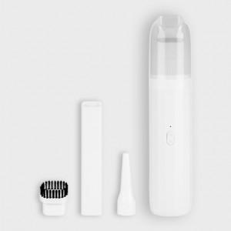 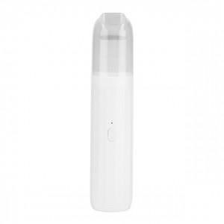 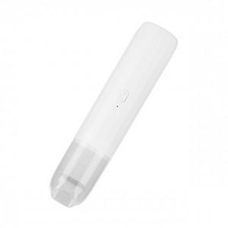

【상세/제작정보】

【인쇄/포장옵션】 | 레이저, 풀칼라 / 포장지포장

【공급단가】 | 수량 | 20~ | 100~ | 300~ | 500~ | 1,000~
*VAT별도 | 단가 | 19,300원 | 17,520원 | 16,830원 | 16,500원 | 16,200원

【상품 URL】 | https://www.synergygift.co.kr:443/src/goods_detail.php?gdno=40637

